slmon
Petugas on Duty,
Fajar Tri Haryanto
Jakarta, 14 Desember 2024
Mengetahui,
__________________________
PETA KONDISI STASIUN
14 Desember 2024, Pukul 12:00 WIB
 | 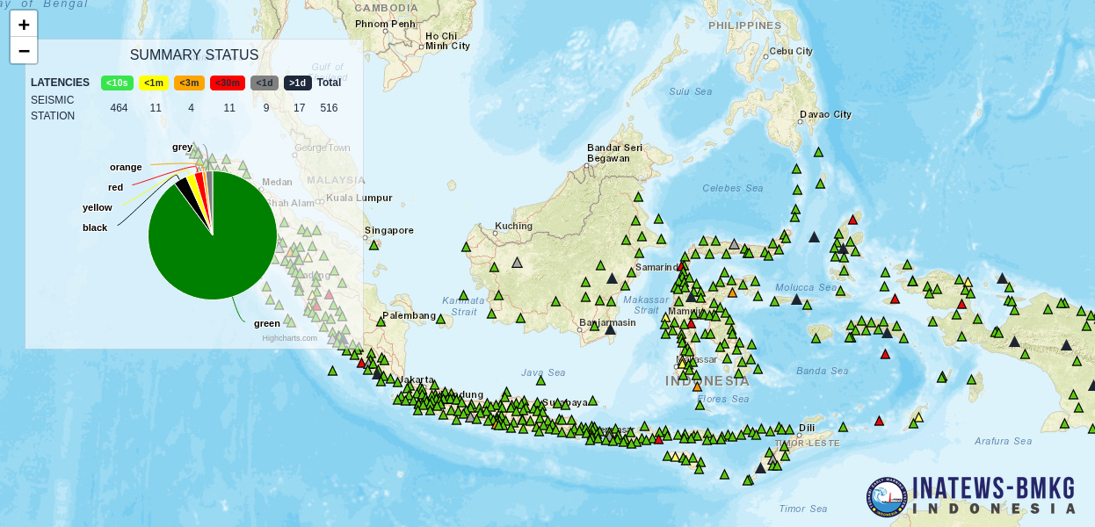

 |  | Jakarta, 14 Desember 2024
 |  | Mengetahui,

 |  | __________________________

